Planilha1
 | Valor nominal | Valor medido (na placa)
R1 | 100 | 94
R2 | 156 | 143
R3 | 220 | 198
R4 | 280 | 248
R5 | 330 | 324
R6 | 430 | 351
R7 | 470 | 383
R8 | 560 | 434

50kHZ
Injeção no R1 |  |  |  | Injeção no R2
V1 simulado |  |  |  | V1 simulado
V1 Medido |  |  |  | V1 Medido
V2 Simulado |  |  |  | V2 Simulado
V2 Medido |  |  |  | V2 Medido
V3 Simulado |  |  |  | V3 Simulado
V3 Medido |  |  |  | V3 Medido
V4 Simulado |  |  |  | V4 Simulado
V4 Medido |  |  |  | V4 Medido
V5 Simulado |  |  |  | V5 Simulado
V5 Medido |  |  |  | V5 Medido
V6 Simulado |  |  |  | V6 Simulado
V6 Medido |  |  |  | V6 Medido
V7 Simulado |  |  |  | V7 Simulado
V7 Medido |  |  |  | V7 Medido
V8 Simulado |  |  |  | V8 Simulado
V8 Medido |  |  |  | V8 Medido

Injeção no R3 |  |  |  | Injeção no R4
V1 simulado |  |  |  | V1 simulado
V1 Medido |  |  |  | V1 Medido
V2 Simulado |  |  |  | V2 Simulado
V2 Medido |  |  |  | V2 Medido
V3 Simulado |  |  |  | V3 Simulado
V3 Medido |  |  |  | V3 Medido
V4 Simulado |  |  |  | V4 Simulado
V4 Medido |  |  |  | V4 Medido
V5 Simulado |  |  |  | V5 Simulado
V5 Medido |  |  |  | V5 Medido
V6 Simulado |  |  |  | V6 Simulado
V6 Medido |  |  |  | V6 Medido
V7 Simulado |  |  |  | V7 Simulado
V7 Medido |  |  |  | V7 Medido
V8 Simulado |  |  |  | V8 Simulado
V8 Medido |  |  |  | V8 Medido

Injeção no R5 |  |  |  | Injeção no R6
V1 simulado |  |  |  | V1 simulado
V1 Medido |  |  |  | V1 Medido
V2 Simulado |  |  |  | V2 Simulado
V2 Medido |  |  |  | V2 Medido
V3 Simulado |  |  |  | V3 Simulado
V3 Medido |  |  |  | V3 Medido
V4 Simulado |  |  |  | V4 Simulado
V4 Medido |  |  |  | V4 Medido
V5 Simulado |  |  |  | V5 Simulado
V5 Medido |  |  |  | V5 Medido
V6 Simulado |  |  |  | V6 Simulado
V6 Medido |  |  |  | V6 Medido
V7 Simulado |  |  |  | V7 Simulado
V7 Medido |  |  |  | V7 Medido
V8 Simulado |  |  |  | V8 Simulado
V8 Medido |  |  |  | V8 Medido

Injeção no R7 |  |  |  | Injeção no R8
V1 simulado | 0 |  |  | V1 simulado | 0
V1 Medido |  |  |  | V1 Medido
V2 Simulado | 315mV |  |  | V2 Simulado
V2 Medido |  |  |  | V2 Medido
V3 Simulado | 239mV |  |  | V3 Simulado
V3 Medido |  |  |  | V3 Medido
V4 Simulado | 222mV |  |  | V4 Simulado
V4 Medido |  |  |  | V4 Medido
V5 Simulado | 197mV |  |  | V5 Simulado
V5 Medido |  |  |  | V5 Medido
V6 Simulado | 162mV |  |  | V6 Simulado
V6 Medido |  |  |  | V6 Medido
V7 Simulado | 118mV |  |  | V7 Simulado
V7 Medido |  |  |  | V7 Medido
V8 Simulado | 61.8mV |  |  | V8 Simulado
V8 Medido |  |  |  | V8 Medido

100kHZ
Injeção no R1 |  |  |  | Injeção no R2
V1 simulado | 0 |  |  | V1 simulado | 0
V1 Medido |  |  |  | V1 Medido
V2 Simulado |  |  |  | V2 Simulado
V2 Medido |  |  |  | V2 Medido
V3 Simulado |  |  |  | V3 Simulado
V3 Medido |  |  |  | V3 Medido
V4 Simulado |  |  |  | V4 Simulado
V4 Medido |  |  |  | V4 Medido
V5 Simulado |  |  |  | V5 Simulado
V5 Medido |  |  |  | V5 Medido
V6 Simulado |  |  |  | V6 Simulado
V6 Medido |  |  |  | V6 Medido
V7 Simulado |  |  |  | V7 Simulado
V7 Medido |  |  |  | V7 Medido
V8 Simulado |  |  |  | V8 Simulado
V8 Medido |  |  |  | V8 Medido

Injeção no R3 |  |  |  | Injeção no R4
V1 simulado |  |  |  | V1 simulado
V1 Medido |  |  |  | V1 Medido
V2 Simulado |  |  |  | V2 Simulado
V2 Medido |  |  |  | V2 Medido
V3 Simulado |  |  |  | V3 Simulado
V3 Medido |  |  |  | V3 Medido
V4 Simulado |  |  |  | V4 Simulado
V4 Medido |  |  |  | V4 Medido
V5 Simulado |  |  |  | V5 Simulado
V5 Medido |  |  |  | V5 Medido
V6 Simulado |  |  |  | V6 Simulado
V6 Medido |  |  |  | V6 Medido
V7 Simulado |  |  |  | V7 Simulado
V7 Medido |  |  |  | V7 Medido
V8 Simulado |  |  |  | V8 Simulado
V8 Medido |  |  |  | V8 Medido

Injeção no R5 |  |  |  | Injeção no R6
V1 simulado |  |  |  | V1 simulado
V1 Medido |  |  |  | V1 Medido
V2 Simulado |  |  |  | V2 Simulado
V2 Medido |  |  |  | V2 Medido
V3 Simulado |  |  |  | V3 Simulado
V3 Medido |  |  |  | V3 Medido
V4 Simulado |  |  |  | V4 Simulado
V4 Medido |  |  |  | V4 Medido
V5 Simulado |  |  |  | V5 Simulado
V5 Medido |  |  |  | V5 Medido
V6 Simulado |  |  |  | V6 Simulado
V6 Medido |  |  |  | V6 Medido
V7 Simulado |  |  |  | V7 Simulado
V7 Medido |  |  |  | V7 Medido
V8 Simulado |  |  |  | V8 Simulado
V8 Medido |  |  |  | V8 Medido

Injeção no R7 |  |  |  | Injeção no R8
V1 simulado | 0 |  |  | V1 simulado
V1 Medido |  |  |  | V1 Medido
V2 Simulado | 315mV |  |  | V2 Simulado
V2 Medido |  |  |  | V2 Medido
V3 Simulado | 239mV |  |  | V3 Simulado
V3 Medido |  |  |  | V3 Medido
V4 Simulado | 222mV |  |  | V4 Simulado
V4 Medido |  |  |  | V4 Medido
V5 Simulado | 197mV |  |  | V5 Simulado
V5 Medido |  |  |  | V5 Medido
V6 Simulado | 162mV |  |  | V6 Simulado
V6 Medido |  |  |  | V6 Medido
V7 Simulado | 118mV |  |  | V7 Simulado
V7 Medido |  |  |  | V7 Medido
V8 Simulado | 61.8mV |  |  | V8 Simulado
V8 Medido |  |  |  | V8 Medido

125kHZ
Injeção no R1 |  |  |  | Injeção no R2
V1 simulado | 0 |  |  | V1 simulado | 0
V1 Medido |  |  |  | V1 Medido
V2 Simulado | 90mV |  |  | V2 Simulado | 133mV
V2 Medido |  |  |  | V2 Medido
V3 Simulado | 83.8mV |  |  | V3 Simulado | 120mV
V3 Medido |  |  |  | V3 Medido
V4 Simulado | 75.3mV |  |  | V4 Simulado | 104mV
V4 Medido |  |  |  | V4 Medido
V5 Simulado | 64.5mV |  |  | V5 Simulado | 83mV
V5 Medido |  |  |  | V5 Medido
V6 Simulado | 50.5mV |  |  | V6 Simulado | 59.9mV
V6 Medido |  |  |  | V6 Medido
V7 Simulado | 35.3mV |  |  | V7 Simulado | 34.7mV
V7 Medido |  |  |  | V7 Medido
V8 Simulado | 18.7mV |  |  | V8 Simulado | 6.19mV
V8 Medido |  |  |  | V8 Medido

Injeção no R3 |  |  |  | Injeção no R4
V1 simulado | 0 |  |  | V1 simulado | 0
V1 Medido |  |  |  | V1 Medido
V2 Simulado | 180mV |  |  | V2 Simulado | 220mV
V2 Medido |  |  |  | V2 Medido
V3 Simulado | 157mV |  |  | V3 Simulado | 183mV
V3 Medido |  |  |  | V3 Medido
V4 Simulado | 128mV |  |  | V4 Simulado | 142mV
V4 Medido |  |  |  | V4 Medido
V5 Simulado | 96mV |  |  | V5 Simulado | 99.2mV
V5 Medido |  |  |  | V5 Medido
V6 Simulado | 61.1mV |  |  | V6 Simulado | 49.6mV
V6 Medido |  |  |  | V6 Medido
V7 Simulado | 21.6mV |  |  | V7 Simulado | 38.9mV
V7 Medido |  |  |  | V7 Medido
V8 Simulado | 13mV |  |  | V8 Simulado | 22.6mV
V8 Medido |  |  |  | V8 Medido

Injeção no R5 |  |  |  | Injeção no R6
V1 simulado | 0 |  |  | V1 simulado | 0
V1 Medido |  |  |  | V1 Medido
V2 Simulado | 276mV |  |  | V2 Simulado | 294mV
V2 Medido |  |  |  | V2 Medido
V3 Simulado | 223mV |  |  | V3 Simulado | 232mV
V3 Medido |  |  |  | V3 Medido
V4 Simulado | 166mV |  |  | V4 Simulado | 162mV
V4 Medido |  |  |  | V4 Medido
V5 Simulado | 101mV |  |  | V5 Simulado | 147mV
V5 Medido |  |  |  | V5 Medido
V6 Simulado | 87.8mV |  |  | V6 Simulado | 124mV
V6 Medido |  |  |  | V6 Medido
V7 Simulado | 66.5mV |  |  | V7 Simulado | 92.4mV
V7 Medido |  |  |  | V7 Medido
V8 Simulado | 37mV |  |  | V8 Simulado | 52.3mV
V8 Medido |  |  |  | V8 Medido

Injeção no R7 |  |  |  | Injeção no R8
V1 simulado | 0 |  |  | V1 simulado | 0
V1 Medido |  |  |  | V1 Medido
V2 Simulado | 316mV |  |  | V2 Simulado | 347mV
V2 Medido |  |  |  | V2 Medido
V3 Simulado | 239mV |  |  | V3 Simulado | 329mV
V3 Medido |  |  |  | V3 Medido
V4 Simulado | 222mV |  |  | V4 Simulado | 300mV
V4 Medido |  |  |  | V4 Medido
V5 Simulado | 197mV |  |  | V5 Simulado | 260mV
V5 Medido |  |  |  | V5 Medido
V6 Simulado | 162mV |  |  | V6 Simulado | 211mV
V6 Medido |  |  |  | V6 Medido
V7 Simulado | 119mV |  |  | V7 Simulado | 146mV
V7 Medido |  |  |  | V7 Medido
V8 Simulado | 61.8mV |  |  | V8 Simulado | 76.5mV
V8 Medido |  |  |  | V8 Medido

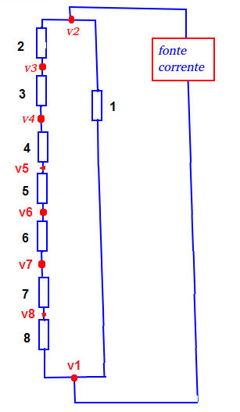
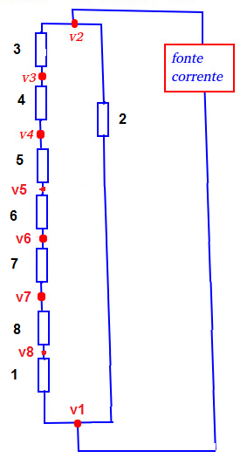
200kHZ
Injeção no R1 |  |  |  | Injeção no R2
V1 simulado | 0 |  |  | V1 simulado | 0
V1 Medido |  |  |  | V1 Medido
V2 Simulado | 90.3mV |  |  | V2 Simulado | 134mV
V2 Medido |  |  |  | V2 Medido
V3 Simulado | 84.1mV |  |  | V3 Simulado | 121mV
V3 Medido |  |  |  | V3 Medido
V4 Simulado | 75.5mV |  |  | V4 Simulado | 104mV
V4 Medido |  |  |  | V4 Medido
V5 Simulado | 64.7mV |  |  | V5 Simulado | 83.3mV
V5 Medido |  |  |  | V5 Medido
V6 Simulado | 50.7mV |  |  | V6 Simulado | 60.1mV
V6 Medido |  |  |  | V6 Medido
V7 Simulado | 35.4mV |  |  | V7 Simulado | 34.8mV
V7 Medido |  |  |  | V7 Medido
V8 Simulado | 18.8mV |  |  | V8 Simulado | 6.21mV
V8 Medido |  |  |  | V8 Medido
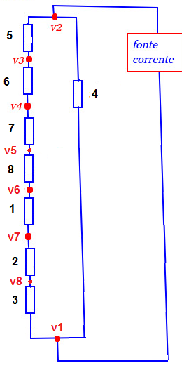
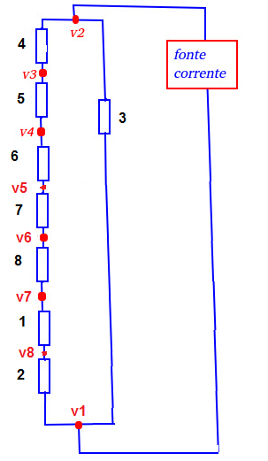
Injeção no R3 |  |  |  | Injeção no R4
V1 simulado | 0 |  |  | V1 simulado | 0
V1 Medido |  |  |  | V1 Medido
V2 Simulado | 180mV |  |  | V2 Simulado | 220mV
V2 Medido |  |  |  | V2 Medido
V3 Simulado | 158mV |  |  | V3 Simulado | 183mV
V3 Medido |  |  |  | V3 Medido
V4 Simulado | 128mV |  |  | V4 Simulado | 143mV
V4 Medido |  |  |  | V4 Medido
V5 Simulado | 96.3mV |  |  | V5 Simulado | 99.5mV
V5 Medido |  |  |  | V5 Medido
V6 Simulado | 61.3mV |  |  | V6 Simulado | 49.8mV
V6 Medido |  |  |  | V6 Medido
V7 Simulado | 21.6mV |  |  | V7 Simulado | 39mV
V7 Medido |  |  |  | V7 Medido
V8 Simulado | 13mV |  |  | V8 Simulado | 22.6mV
V8 Medido |  |  |  | V8 Medido
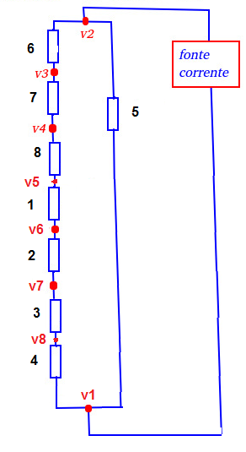
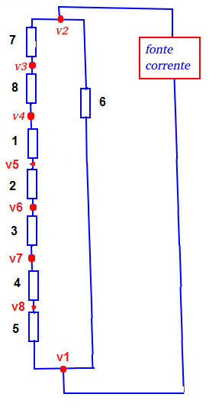
Injeção no R5 |  |  |  | Injeção no R6
V1 simulado | 0 |  |  | V1 simulado | 0
V1 Medido |  |  |  | V1 Medido
V2 Simulado | 276mV |  |  | V2 Simulado | 295mV
V2 Medido |  |  |  | V2 Medido
V3 Simulado | 224mV |  |  | V3 Simulado | 233mV
V3 Medido |  |  |  | V3 Medido
V4 Simulado | 167mV |  |  | V4 Simulado | 163mV
V4 Medido |  |  |  | V4 Medido
V5 Simulado | 102mV |  |  | V5 Simulado | 148mV
V5 Medido |  |  |  | V5 Medido
V6 Simulado | 88.1mV |  |  | V6 Simulado | 124mV
V6 Medido |  |  |  | V6 Medido
V7 Simulado | 66.7mV |  |  | V7 Simulado | 92.7mV
V7 Medido |  |  |  | V7 Medido
V8 Simulado | 37.1mV |  |  | V8 Simulado | 52.5mV
V8 Medido |  |  |  | V8 Medido

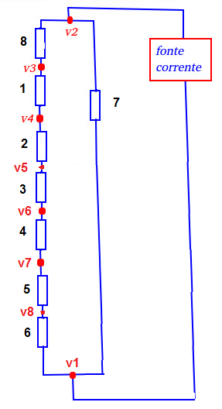
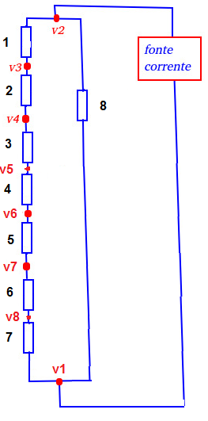
Injeção no R7 |  |  |  | Injeção no R8
V1 simulado | 0 |  |  | V1 simulado | 0
V1 Medido |  |  |  | V1 Medido
V2 Simulado | 316mV |  |  | V2 Simulado | 348mV
V2 Medido |  |  |  | V2 Medido
V3 Simulado | 240mV |  |  | V3 Simulado | 330mV
V3 Medido |  |  |  | V3 Medido
V4 Simulado | 223mV |  |  | V4 Simulado | 301mV
V4 Medido |  |  |  | V4 Medido
V5 Simulado | 198mV |  |  | V5 Simulado | 261mV
V5 Medido |  |  |  | V5 Medido
V6 Simulado | 163mV |  |  | V6 Simulado | 212mV
V6 Medido |  |  |  | V6 Medido
V7 Simulado | 119mV |  |  | V7 Simulado | 147mV
V7 Medido |  |  |  | V7 Medido
V8 Simulado | 62mV |  |  | V8 Simulado | 76.7mV
V8 Medido |  |  |  | V8 Medido

Eletrodo 1 para o Eletrodo 2
Mux1 (entrada) |  | Mux2(Saída)
Seleção | Enable | Seleção | Enable
A2=0 | B0=0 | A2=1 | B0=0
A3=0 | B1=1 | A3=0 | B1=1
A4=0 | A10=1 | A4=0 | A10=1
A5=0 | A9=1 | A5=0 | A9=1
A6=0 | A8=0 | A6=0 | A8=0

Eletrodo 2 para o Eletrodo 3
Mux1 (entrada) |  | Mux2(Saída)
Seleção | Enable | Seleção | Enable
A2=1 | B0=0 | A2=0 | B0=0
A3=0 | B1=1 | A3=1 | B1=1
A4=0 | A10=1 | A4=0 | A10=1
A5=0 | A9=1 | A5=0 | A9=1
A6=0 | A8=0 | A6=0 | A8=0

Eletrodo 3 para o Eletrodo 4
Mux1 (entrada) |  | Mux2(Saída)
Seleção | Enable | Seleção | Enable
A2=0 | B0=0 | A2=1 | B0=0
A3=1 | B1=1 | A3=1 | B1=1
A4=0 | A10=1 | A4=0 | A10=1
A5=0 | A9=1 | A5=0 | A9=1
A6=0 | A8=0 | A6=0 | A8=0

Eletrodo 4 para o Eletrodo 5
Mux1 (entrada) |  | Mux2(Saída)
Seleção | Enable | Seleção | Enable
A2=1 | B0=0 | A2=0 | B0=0
A3=1 | B1=1 | A3=0 | B1=1
A4=0 | A10=1 | A4=1 | A10=1
A5=0 | A9=1 | A5=0 | A9=1
A6=0 | A8=0 | A6=0 | A8=0

Eletrodo 5 para o Eletrodo 6
Mux1 (entrada) |  | Mux2(Saída)
Seleção | Enable | Seleção | Enable
A2=0 | B0=0 | A2=1 | B0=0
A3=0 | B1=1 | A3=0 | B1=1
A4=1 | A10=1 | A4=1 | A10=1
A5=0 | A9=1 | A5=0 | A9=1
A6=0 | A8=0 | A6=0 | A8=0

Eletrodo 6 para o Eletrodo 7
Mux1 (entrada) |  | Mux2(Saída)
Seleção | Enable | Seleção | Enable
A2=1 | B0=0 | A2=0 | B0=0
A3=0 | B1=1 | A3=1 | B1=1
A4=1 | A10=1 | A4=1 | A10=1
A5=0 | A9=1 | A5=0 | A9=1
A6=0 | A8=0 | A6=0 | A8=0

Eletrodo 7 para o Eletrodo 8
Mux1 (entrada) |  | Mux2(Saída)
Seleção | Enable | Seleção | Enable
A2=0 | B0=0 | A2=1 | B0=0
A3=1 | B1=1 | A3=1 | B1=1
A4=1 | A10=1 | A4=1 | A10=1
A5=0 | A9=1 | A5=0 | A9=1
A6=0 | A8=0 | A6=0 | A8=0

Eletrodo 8 para o Eletrodo 1
Mux1 (entrada) |  | Mux2(Saída)
Seleção | Enable | Seleção | Enable
A2=1 | B0=0 | A2=0 | B0=0
A3=1 | B1=1 | A3=0 | B1=1
A4=1 | A10=1 | A4=0 | A10=1
A5=0 | A9=1 | A5=0 | A9=1
A6=0 | A8=0 | A6=0 | A8=0

